Graficos
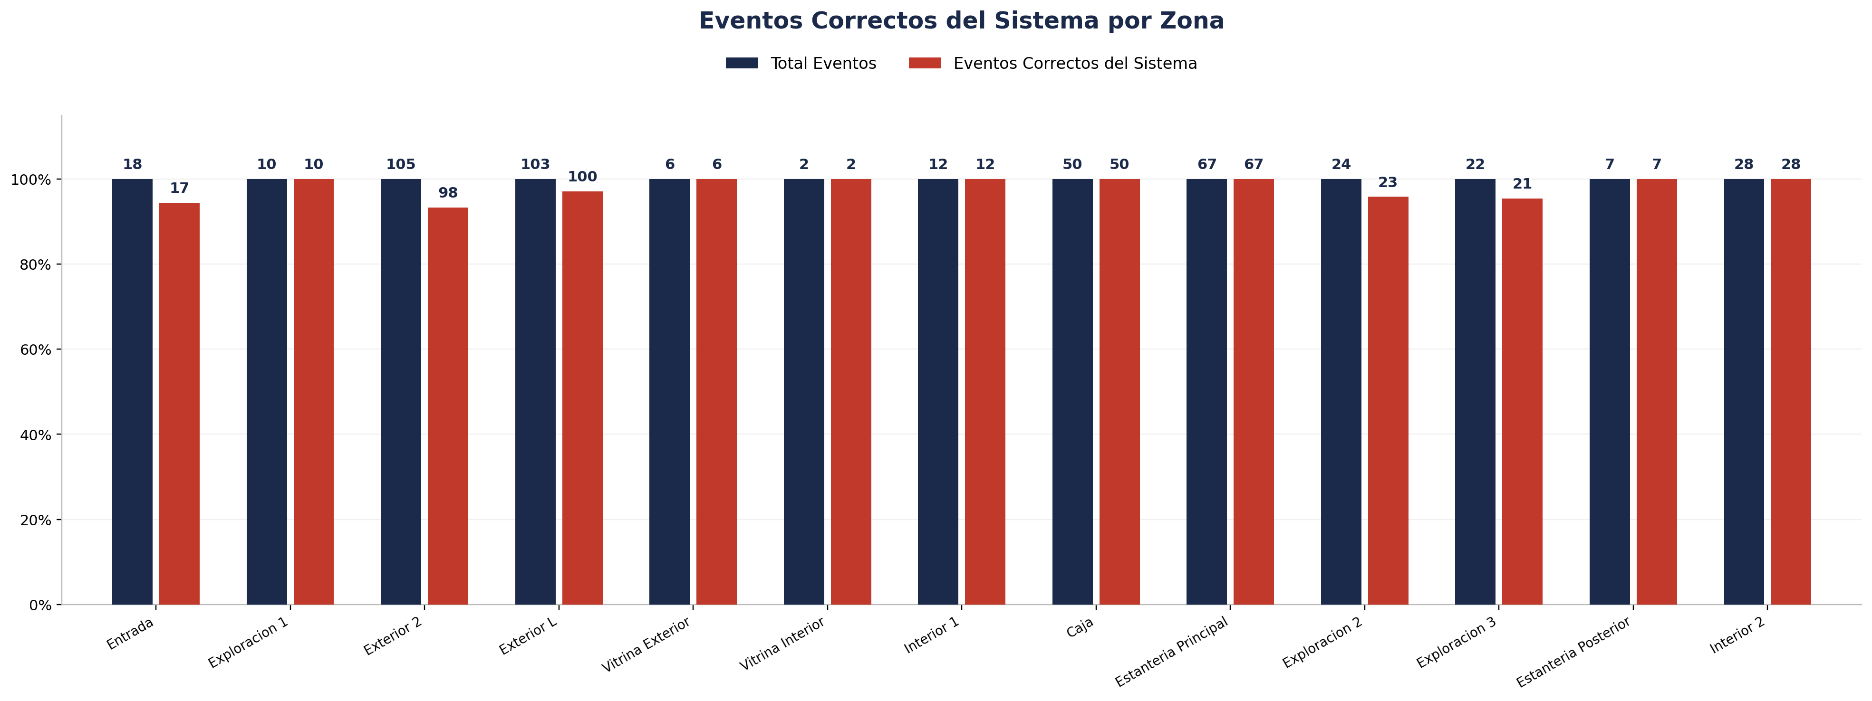
Zona | Fecha | Hora_inicio | Hora_termino | Cámara | Total Eventos | Eventos Registrados por el Sistema | % Eventos Registrados por el Sistema | Eventos NO Registrados (Manuales) | % Eventos NO Registrados (Manuales) | Eventos Correctos del Sistema | % Precisión de Eventos | % Eventos Correctos sobre Registrados | Eventos Malos del Sistema | % Eventos Malos sobre Total | Cobertura Identity | % Cobertura Identity | Identity Unknown | % Identity Unknown | Cobertura Género | % Cobertura Género | Precisión de Género | % Precisión de Género | Cobertura Edad | % Cobertura Edad | Precisión de Edad | % Precisión de Edad
Entrada |  |  |  | 1 | 18 | 18 | 100.00% | 0 | 0.00% | 17 | 94.44% | 94.44% | 1 | 5.56% | 18 | 100.00% | 0 | 0.00% | 16 | 88.89% | 14 | 87.50% | 0 | 0.00% | 0 | 0.00%
Exploracion 1 |  |  |  | 1 | 10 | 10 | 100.00% | 0 | 0.00% | 10 | 100.00% | 100.00% | 0 | 0.00% | 10 | 100.00% | 0 | 0.00% | 10 | 100.00% | 10 | 100.00% | 0 | 0.00% | 0 | 0.00%
Exterior 2 |  |  |  | 1 | 105 | 98 | 93.33% | 7 | 6.67% | 98 | 93.33% | 100.00% | 7 | 6.67%
Exterior L |  |  |  | 1 | 103 | 101 | 98.06% | 2 | 1.94% | 100 | 97.09% | 99.01% | 3 | 2.91%
Vitrina Exterior |  |  |  | 1 | 6 | 6 | 100.00% | 0 | 0.00% | 6 | 100.00% | 100.00% | 0 | 0.00% | 6 | 100.00% | 0 | 0.00% | 6 | 100.00% | 6 | 100.00% | 0 | 0.00% | 0 | 0.00%
Vitrina Interior |  |  |  | 1 | 2 | 2 | 100.00% | 0 | 0.00% | 2 | 100.00% | 100.00% | 0 | 0.00% | 2 | 100.00% | 0 | 0.00% | 2 | 100.00% | 2 | 100.00% | 0 | 0.00% | 0 | 0.00%
Interior 1 |  |  |  | 2 | 12 | 12 | 100.00% | 0 | 0.00% | 12 | 100.00% | 100.00% | 0 | 0.00% | 12 | 100.00% | 0 | 0.00% | 12 | 100.00% | 8 | 66.67% | 0 | 0.00% | 0 | 0.00%
Caja |  |  |  | 3 | 50 | 50 | 100.00% | 0 | 0.00% | 50 | 100.00% | 100.00% | 0 | 0.00% | 50 | 100.00% | 0 | 0.00% | 50 | 100.00% | 46 | 92.00% | 0 | 0.00% | 0 | 0.00%
Estanteria Principal |  |  |  | 3 | 67 | 67 | 100.00% | 0 | 0.00% | 67 | 100.00% | 100.00% | 0 | 0.00% | 67 | 100.00% | 0 | 0.00% | 67 | 100.00% | 67 | 100.00% | 0 | 0.00% | 0 | 0.00%
Exploracion 2 |  |  |  | 3 | 24 | 24 | 100.00% | 0 | 0.00% | 23 | 95.83% | 95.83% | 1 | 4.17% | 24 | 100.00% | 0 | 0.00% | 23 | 95.83% | 22 | 95.65% | 0 | 0.00% | 0 | 0.00%
Exploracion 3 |  |  |  | 3 | 22 | 22 | 100.00% | 0 | 0.00% | 21 | 95.45% | 95.45% | 1 | 4.55% | 22 | 100.00% | 0 | 0.00% | 22 | 100.00% | 22 | 100.00% | 0 | 0.00% | 0 | 0.00%
Estanteria Posterior |  |  |  | 4 | 7 | 7 | 100.00% | 0 | 0.00% | 7 | 100.00% | 100.00% | 0 | 0.00% | 7 | 100.00% | 0 | 0.00% | 7 | 100.00% | 6 | 85.71% | 0 | 0.00% | 0 | 0.00%
Interior 2 |  |  |  | 4 | 28 | 28 | 100.00% | 0 | 0.00% | 28 | 100.00% | 100.00% | 0 | 0.00% | 28 | 100.00% | 0 | 0.00% | 28 | 100.00% | 27 | 96.43% | 0 | 0.00% | 0 | 0.00%

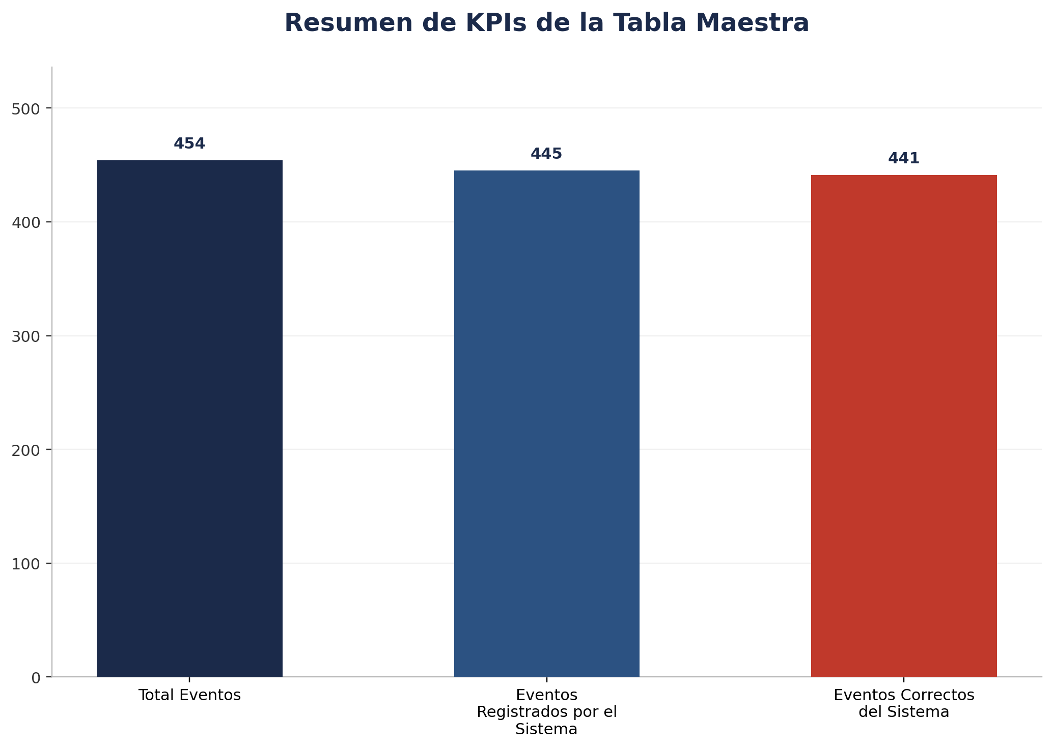
Zona | Fecha | Hora_inicio | Hora_termino | Cámara | Total Eventos | Eventos Registrados por el Sistema | % Eventos Registrados por el Sistema | Eventos NO Registrados (Manuales) | % Eventos NO Registrados (Manuales) | Eventos Correctos del Sistema | % Precisión de Eventos | % Eventos Correctos sobre Registrados | Eventos Malos del Sistema | % Eventos Malos sobre Total | Cobertura Identity | % Cobertura Identity | Identity Unknown | % Identity Unknown | Cobertura Género | % Cobertura Género | Precisión de Género | % Precisión de Género | Cobertura Edad | % Cobertura Edad | Precisión de Edad | % Precisión de Edad | Tipo_sensor
TOTAL |  |  |  |  | 454 | 445 | 98.02% | 9 | 1.98% | 441 | 97.14% | 99.10% | 13 | 2.86% | 246 | 100.00% | 0 | 0.00% | 243 | 98.78% | 230 | 94.65% | 0 | 0.00% | 0 | 0.00%

Por Camara
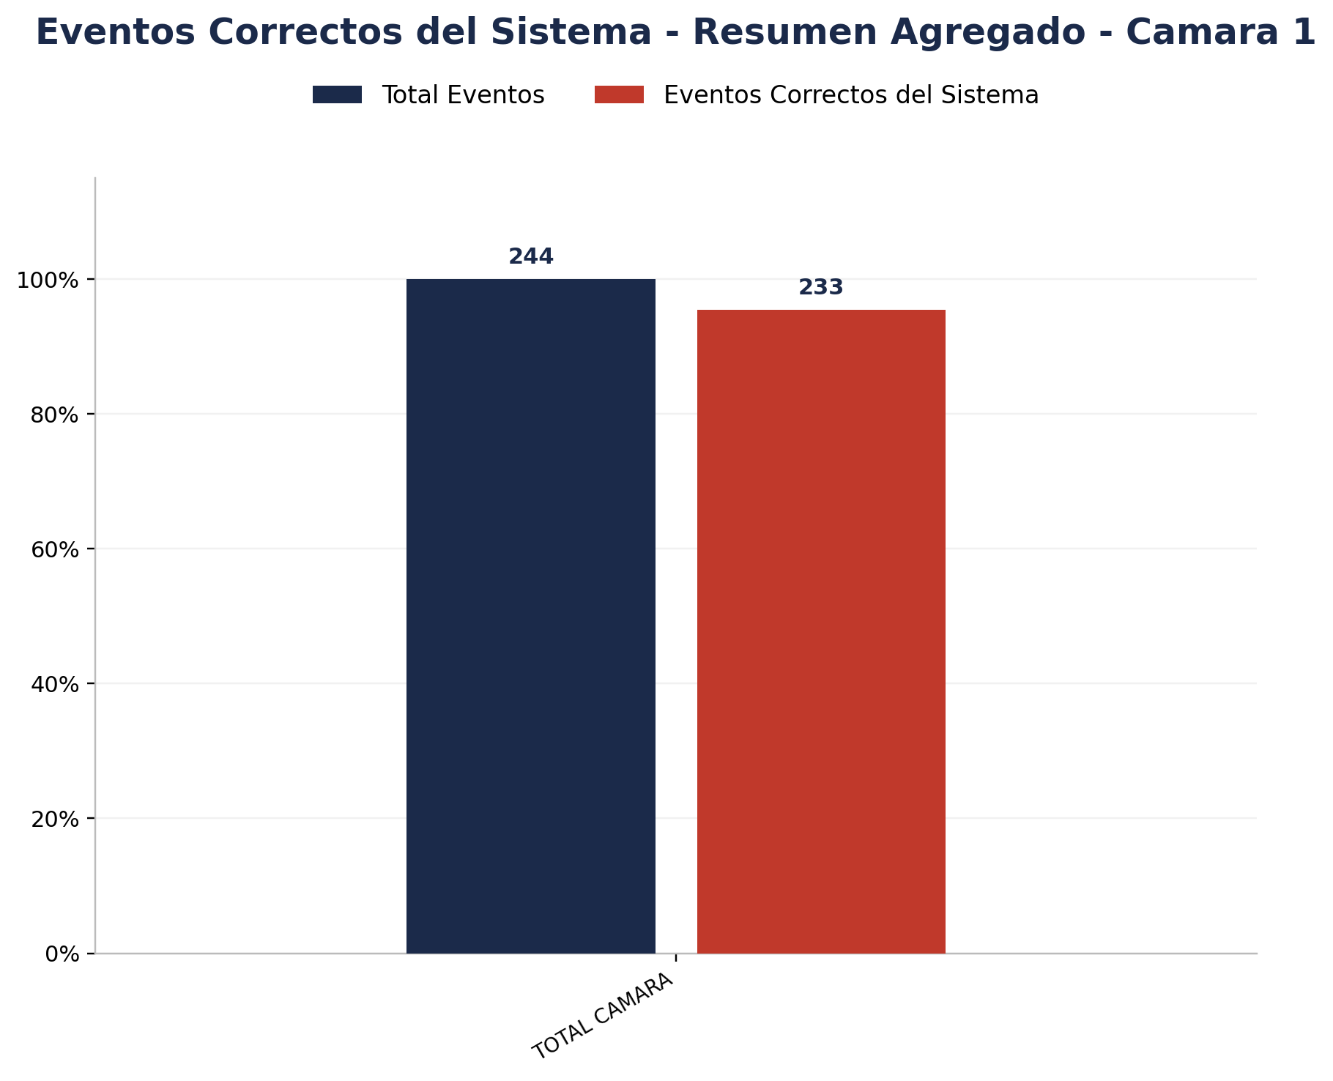

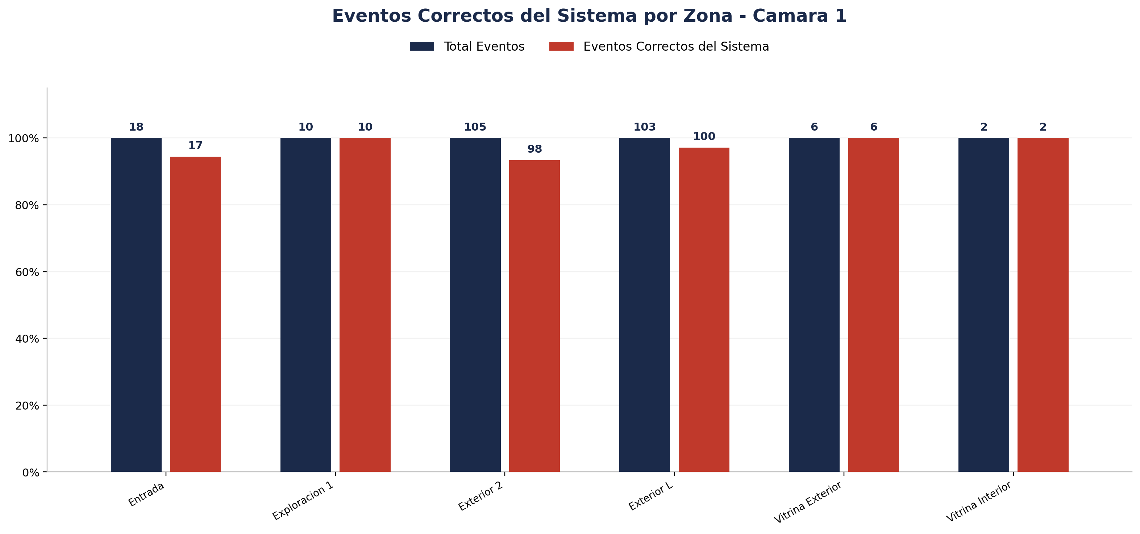
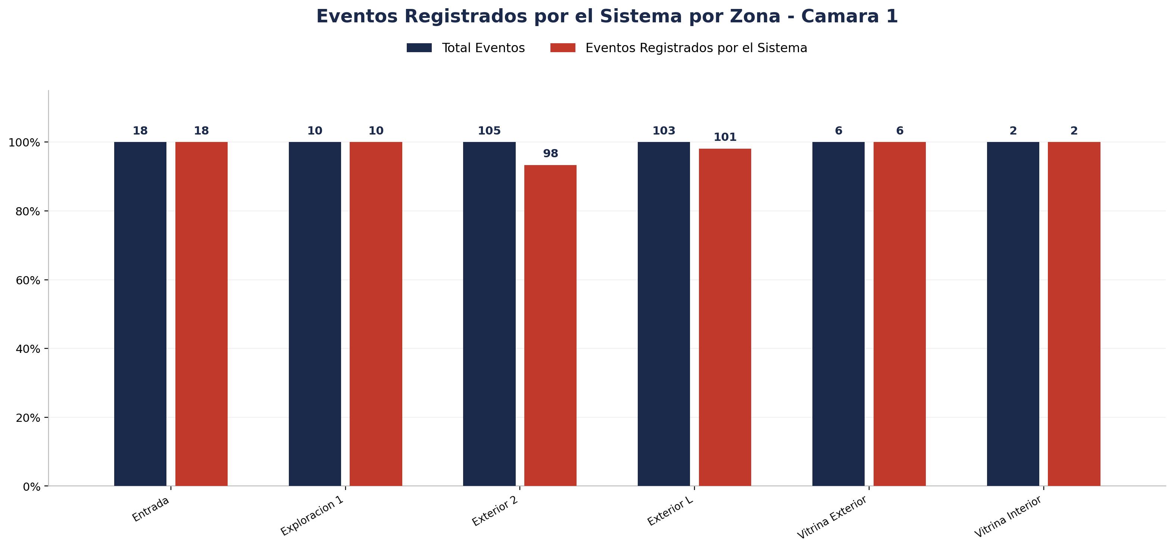
Zona | Total eventos | Eventos registrados por el sistema | Precision de eventos | Eventos no registrados por el sistema
Entrada | 18 | 18 | 17 de 18 (94.44%) | 0
Exploracion 1 | 10 | 10 | 10 de 10 (100.00%) | 0
Exterior 2 | 105 | 98 | 98 de 105 (93.33%) | 7
Exterior L | 103 | 101 | 100 de 103 (97.09%) | 2
Vitrina Exterior | 6 | 6 | 6 de 6 (100.00%) | 0
Vitrina Interior | 2 | 2 | 2 de 2 (100.00%) | 0

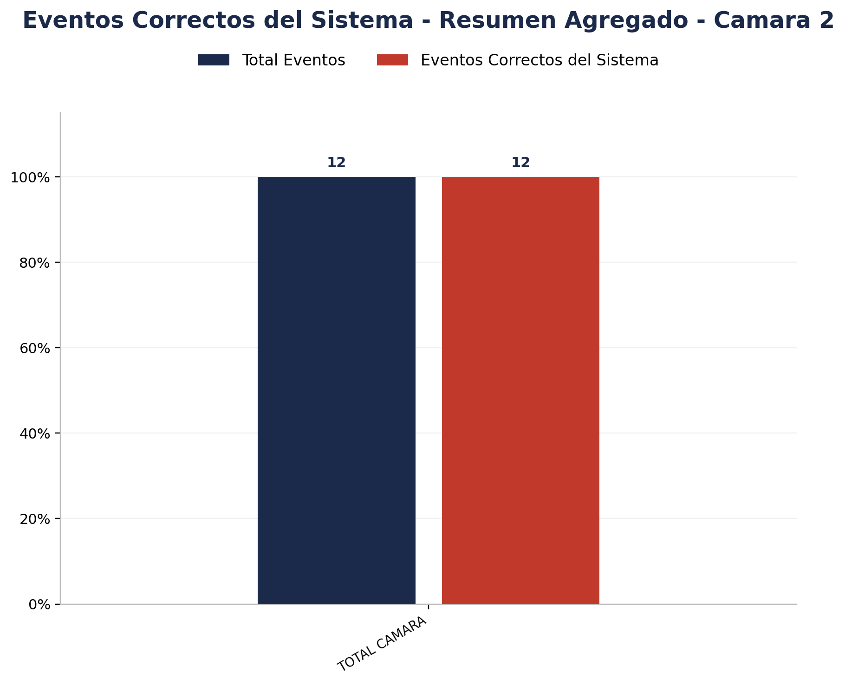

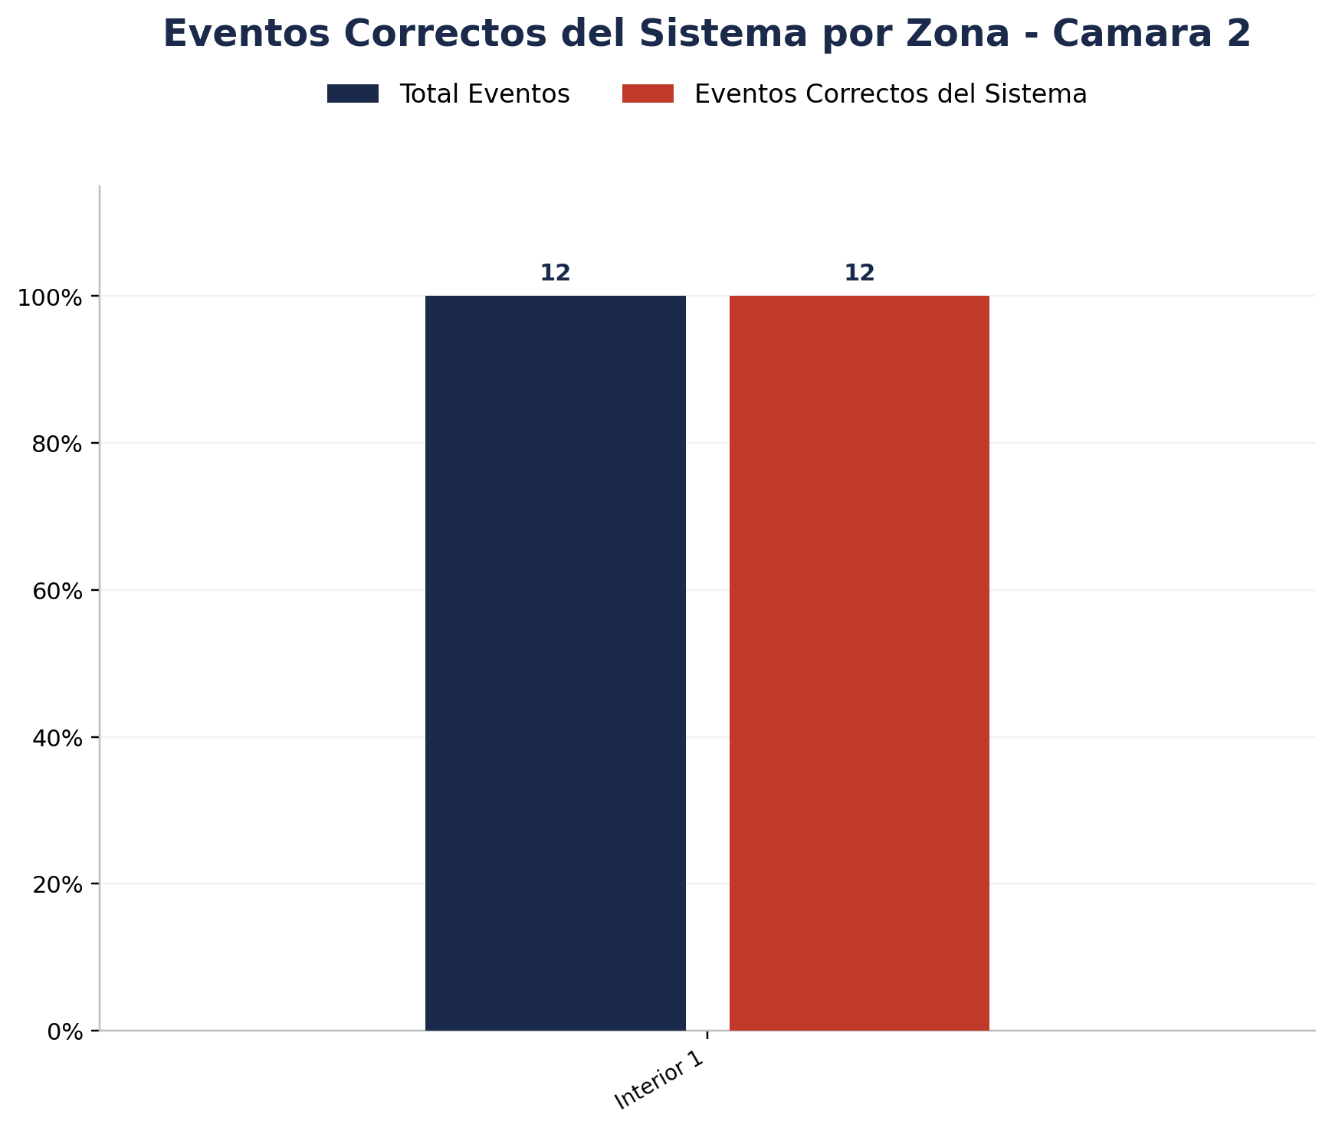
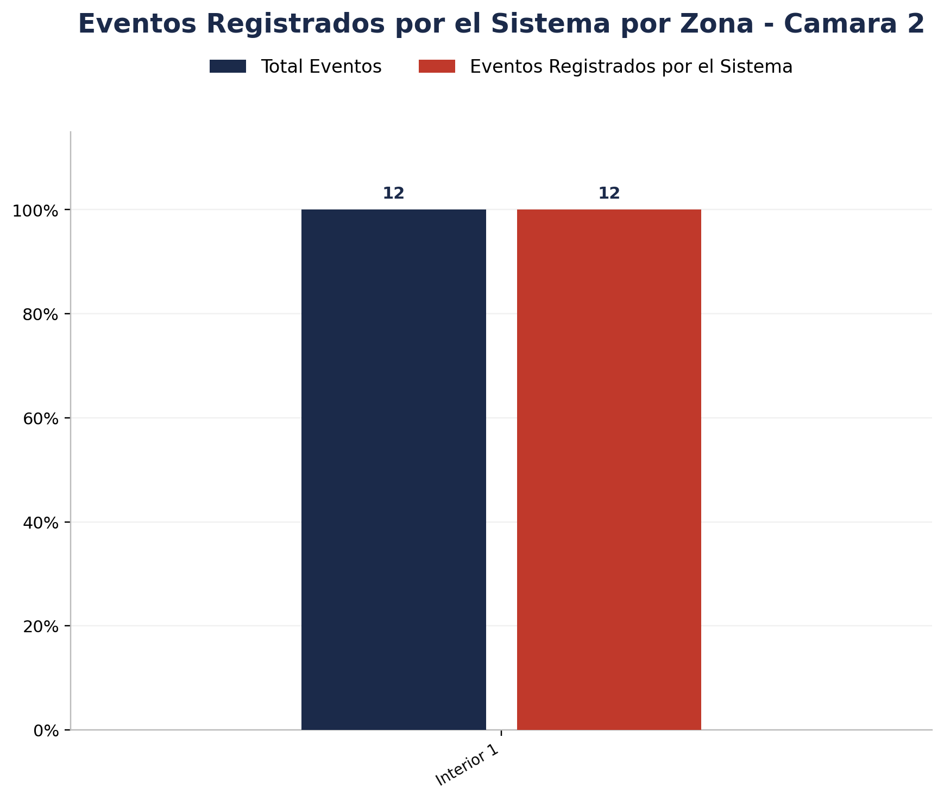
Zona | Total eventos | Eventos registrados por el sistema | Precision de eventos | Eventos no registrados por el sistema
Interior 1 | 12 | 12 | 12 de 12 (100.00%) | 0

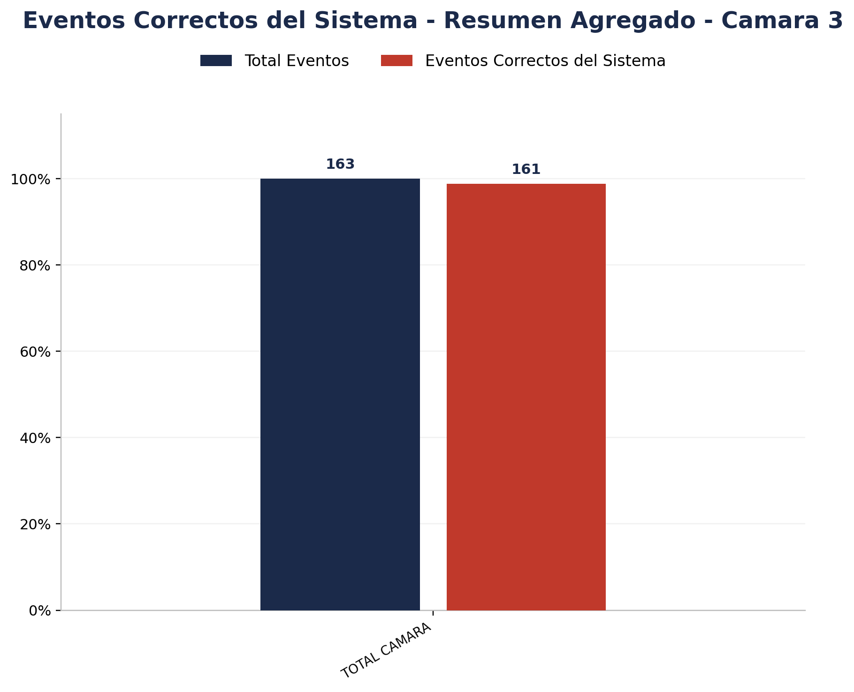

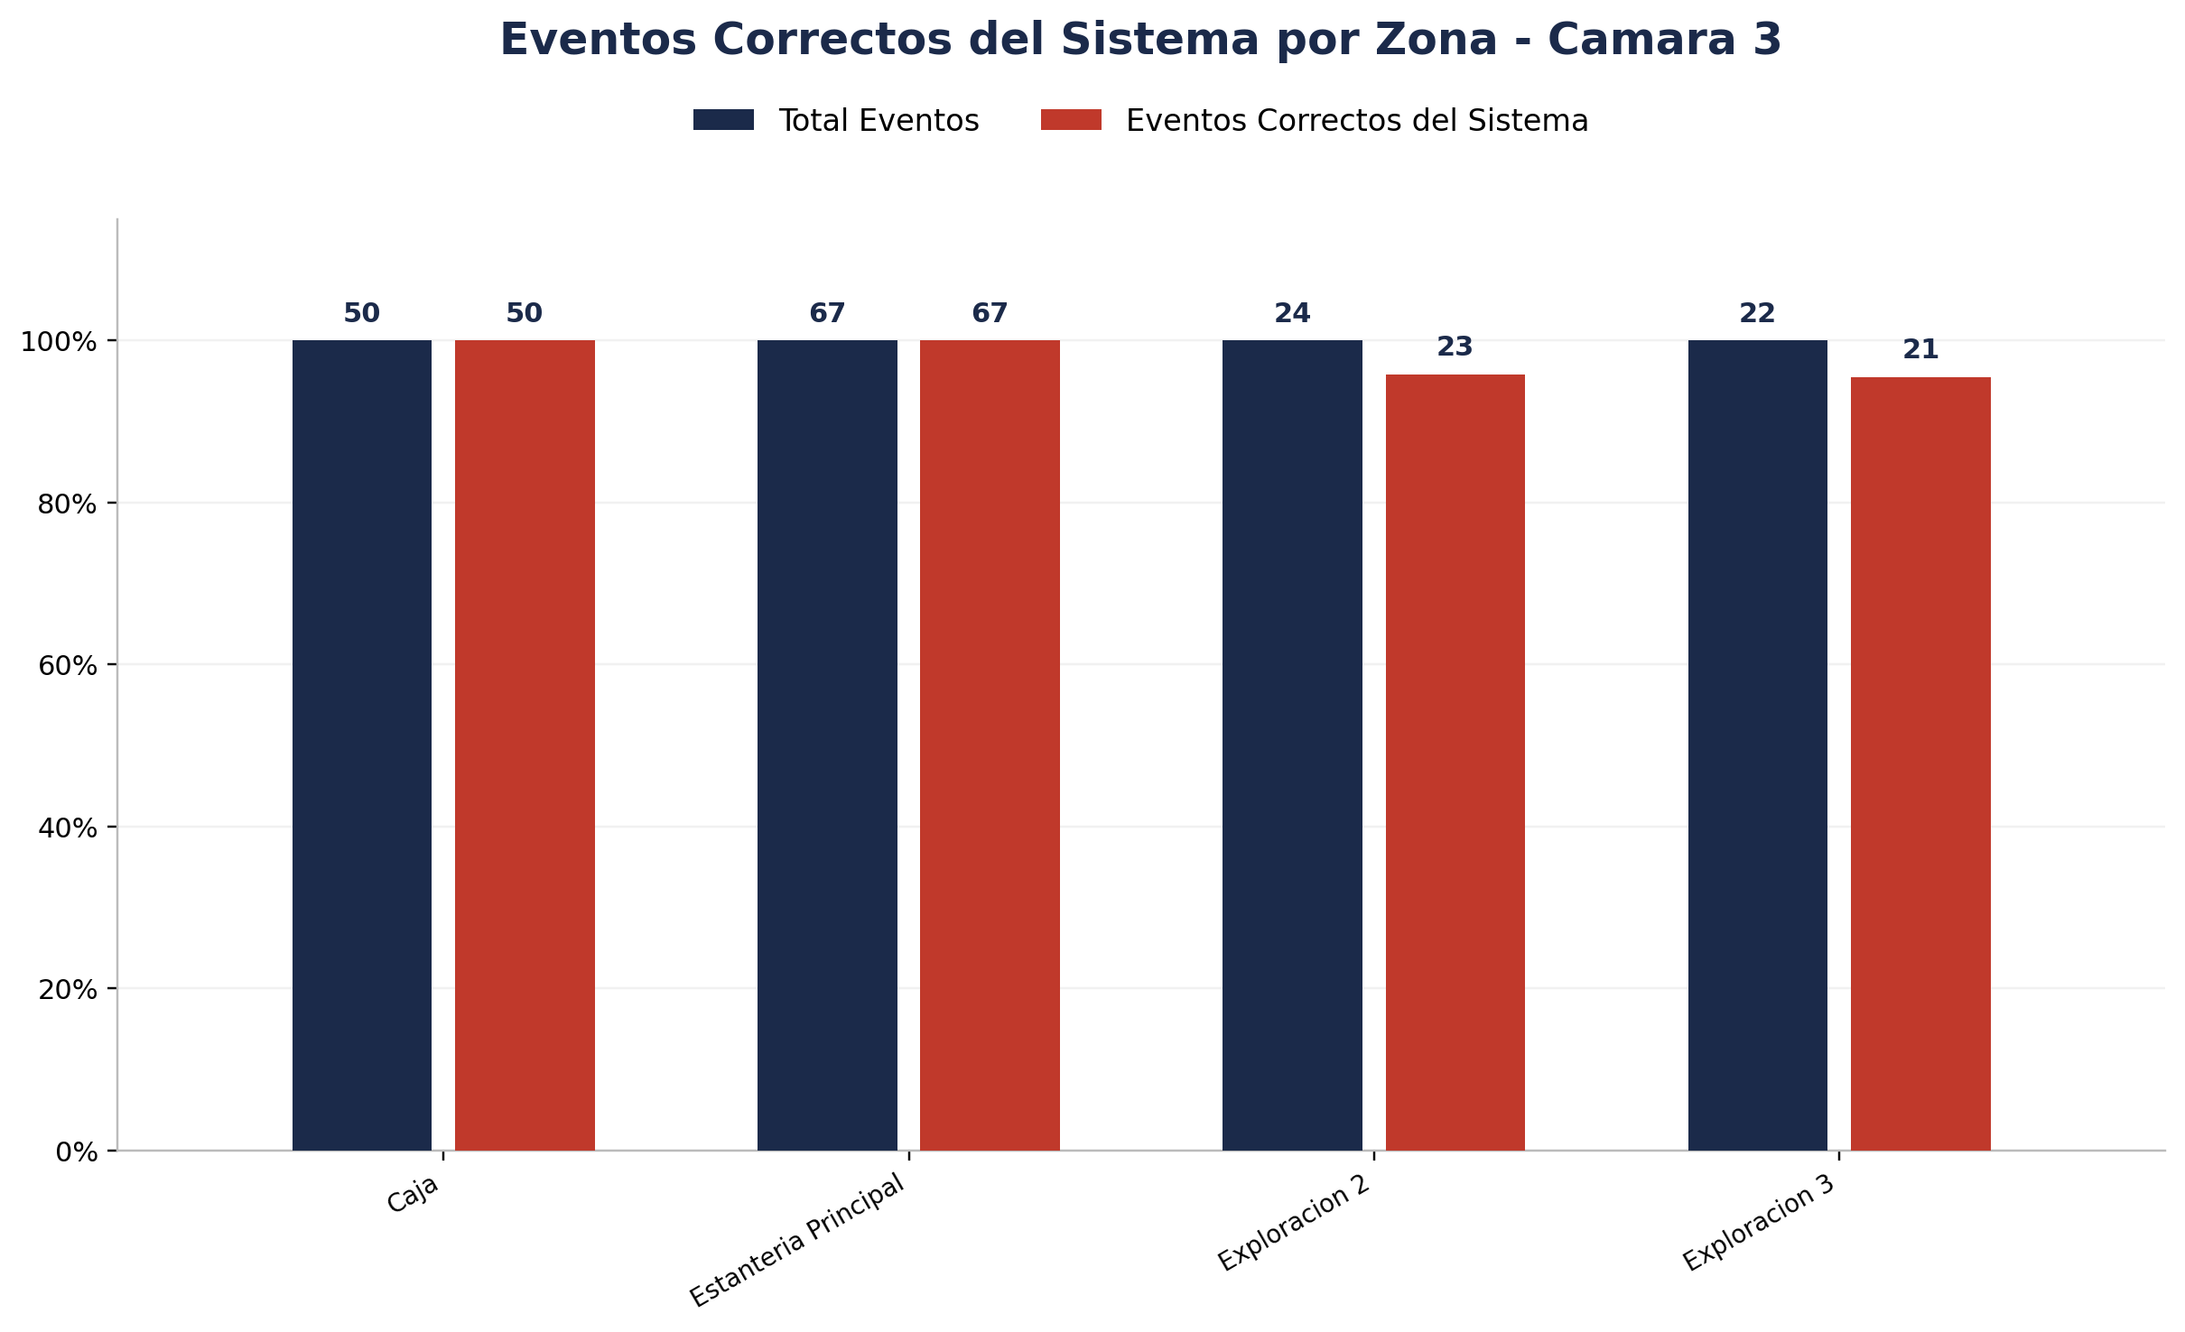
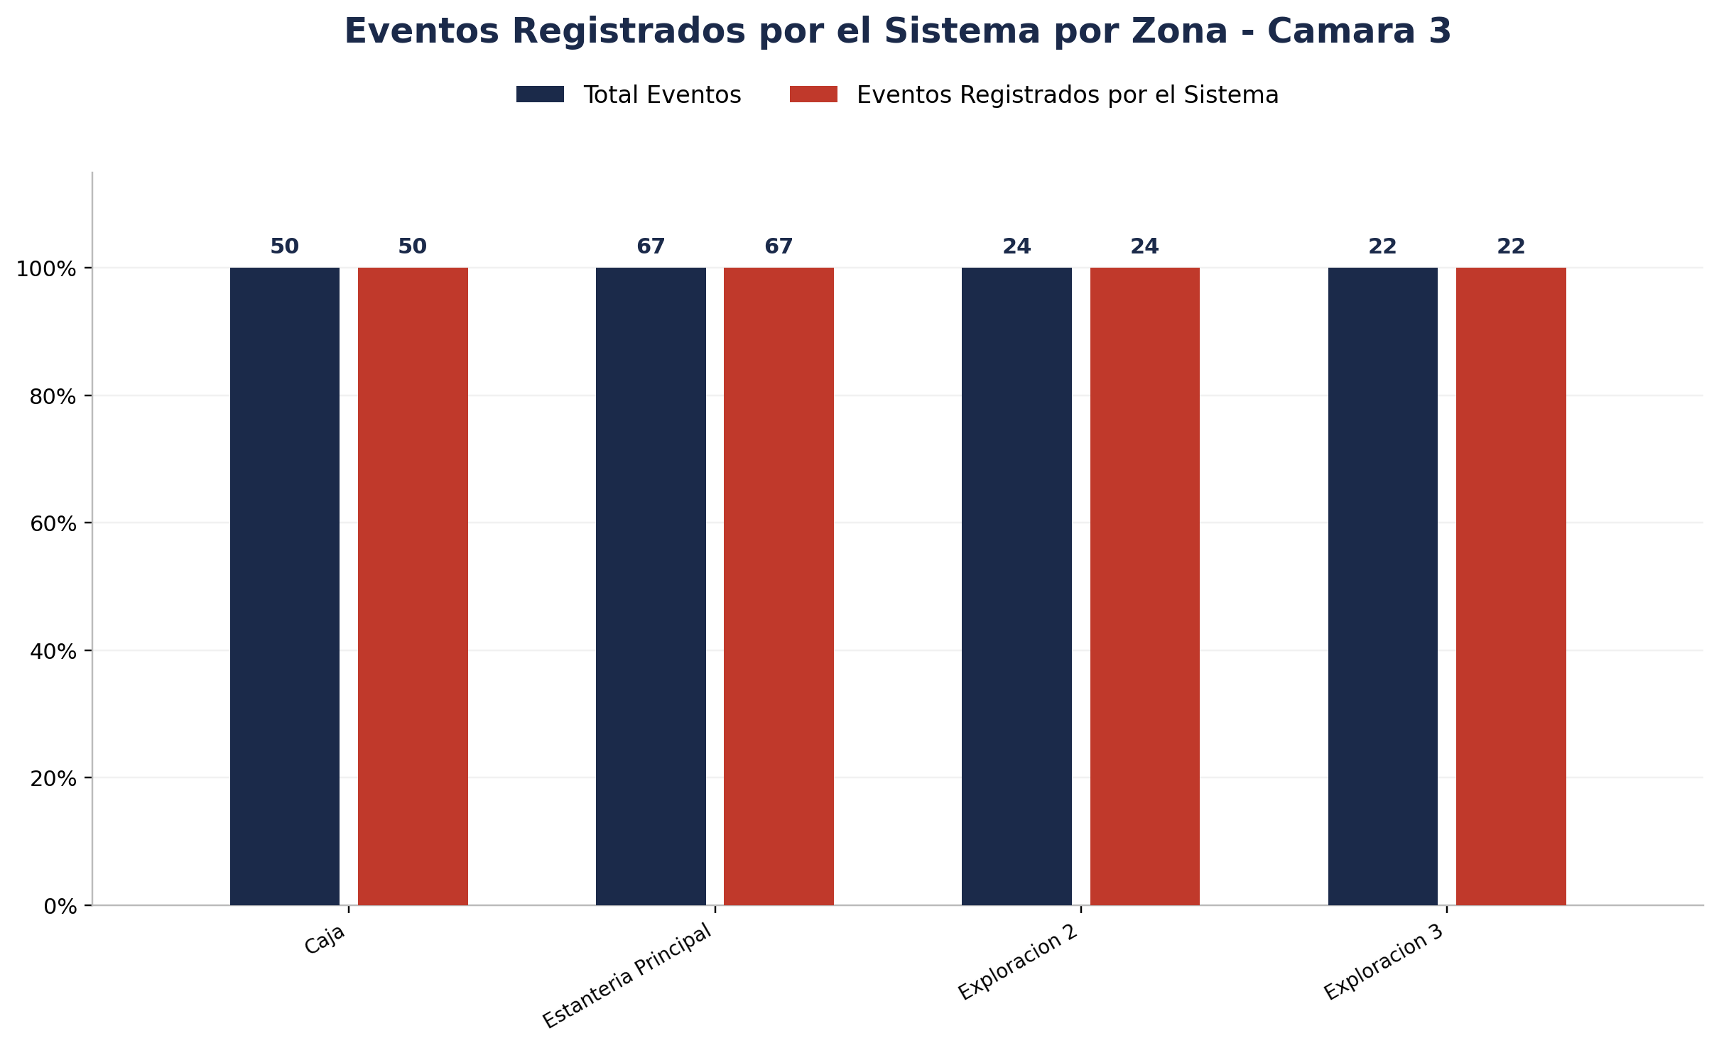
Zona | Total eventos | Eventos registrados por el sistema | Precision de eventos | Eventos no registrados por el sistema
Caja | 50 | 50 | 50 de 50 (100.00%) | 0
Estanteria Principal | 67 | 67 | 67 de 67 (100.00%) | 0
Exploracion 2 | 24 | 24 | 23 de 24 (95.83%) | 0
Exploracion 3 | 22 | 22 | 21 de 22 (95.45%) | 0



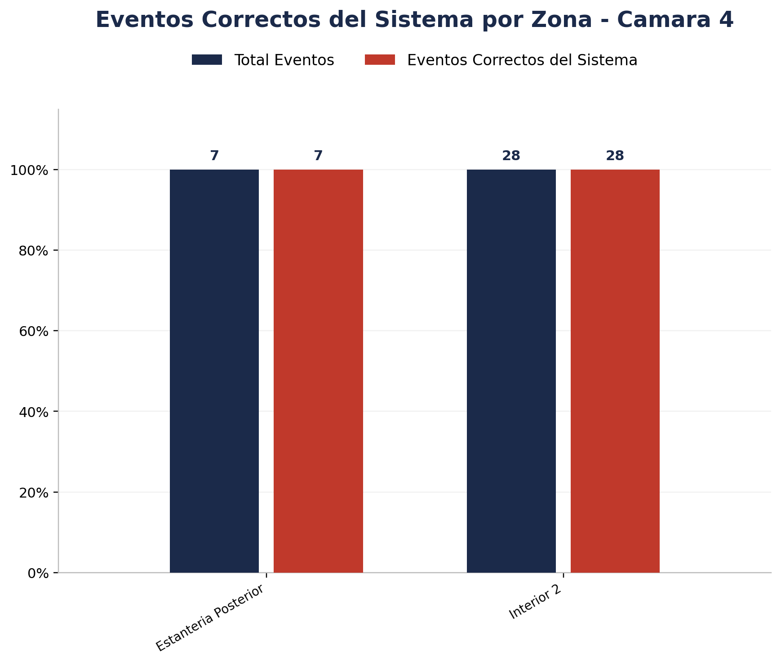
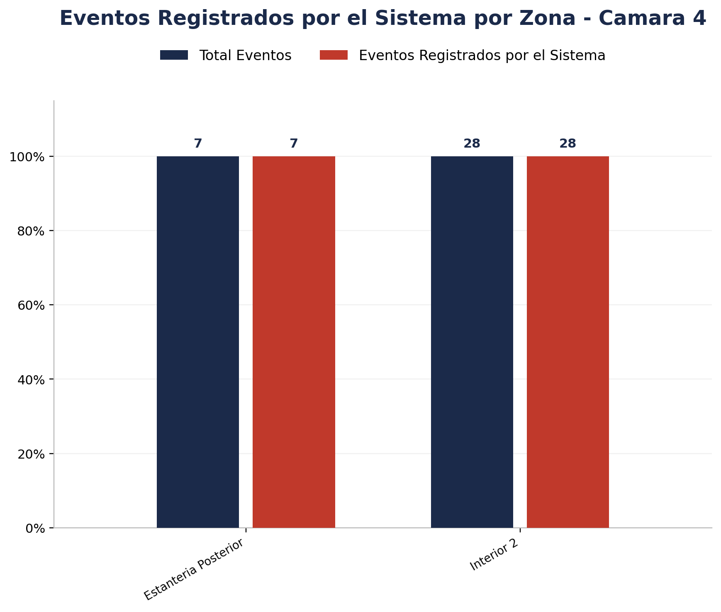
Zona | Total eventos | Eventos registrados por el sistema | Precision de eventos | Eventos no registrados por el sistema
Estanteria Posterior | 7 | 7 | 7 de 7 (100.00%) | 0
Interior 2 | 28 | 28 | 28 de 28 (100.00%) | 0

Detalle por Zona
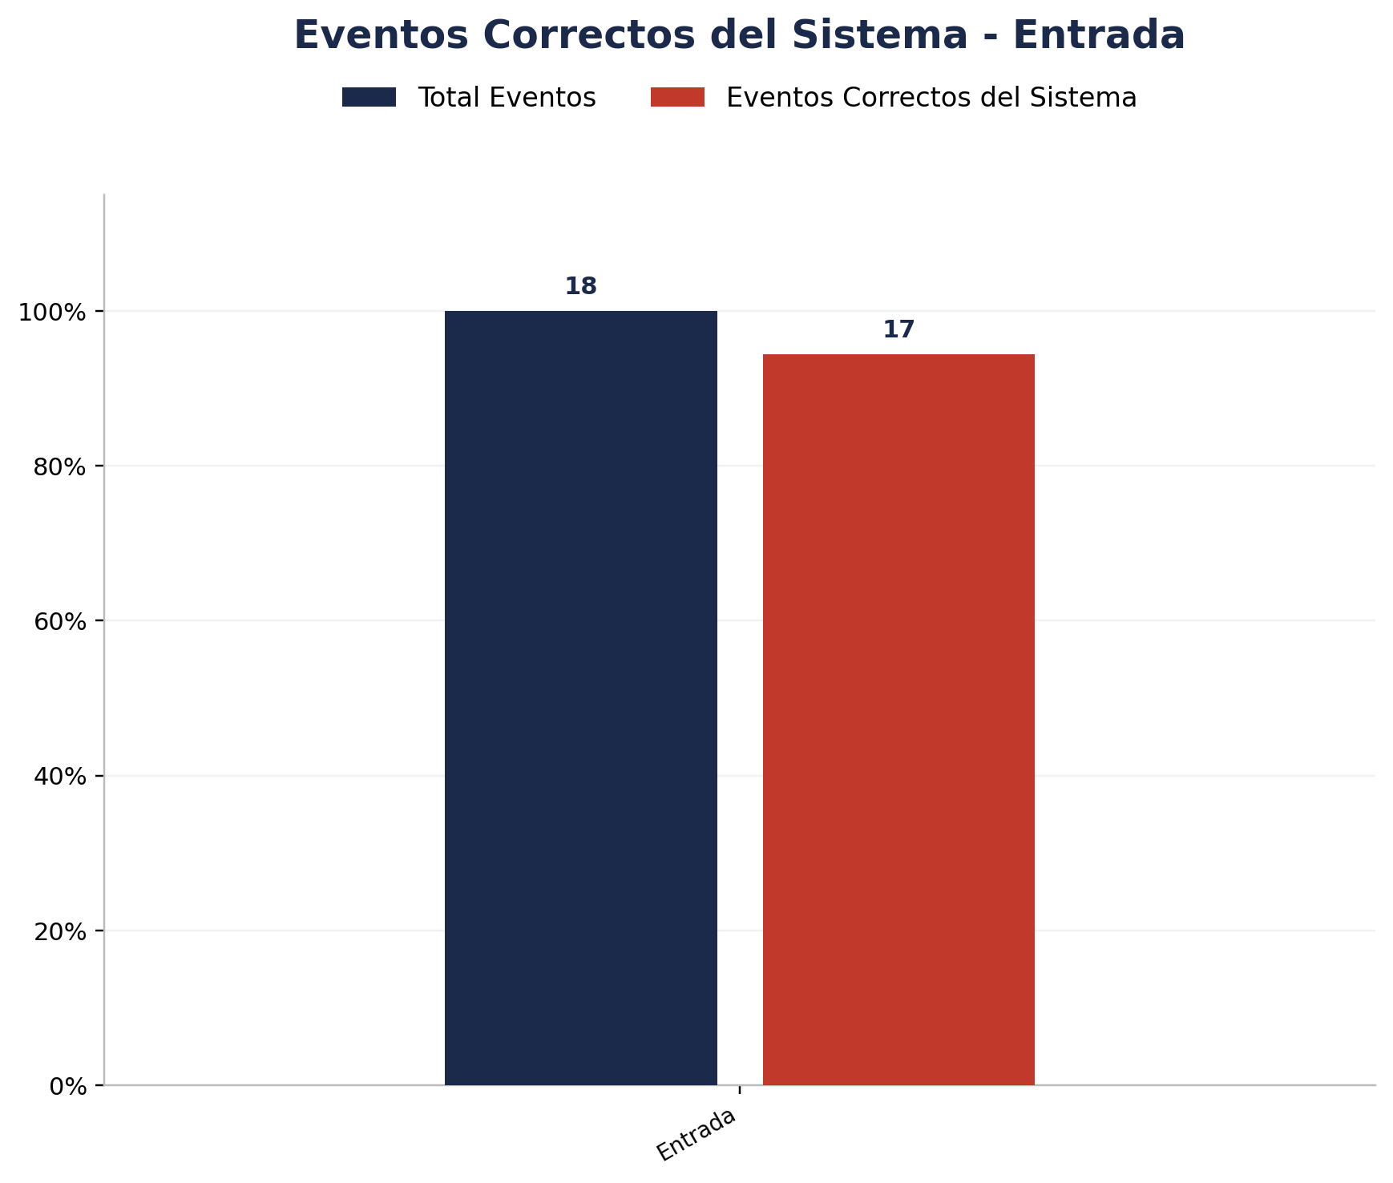
Zona | Total eventos | Eventos registrados por el sistema | Precision de eventos | Eventos no registrados por el sistema
Entrada | 18 | 18 | 17 de 18 (94.44%) | 0

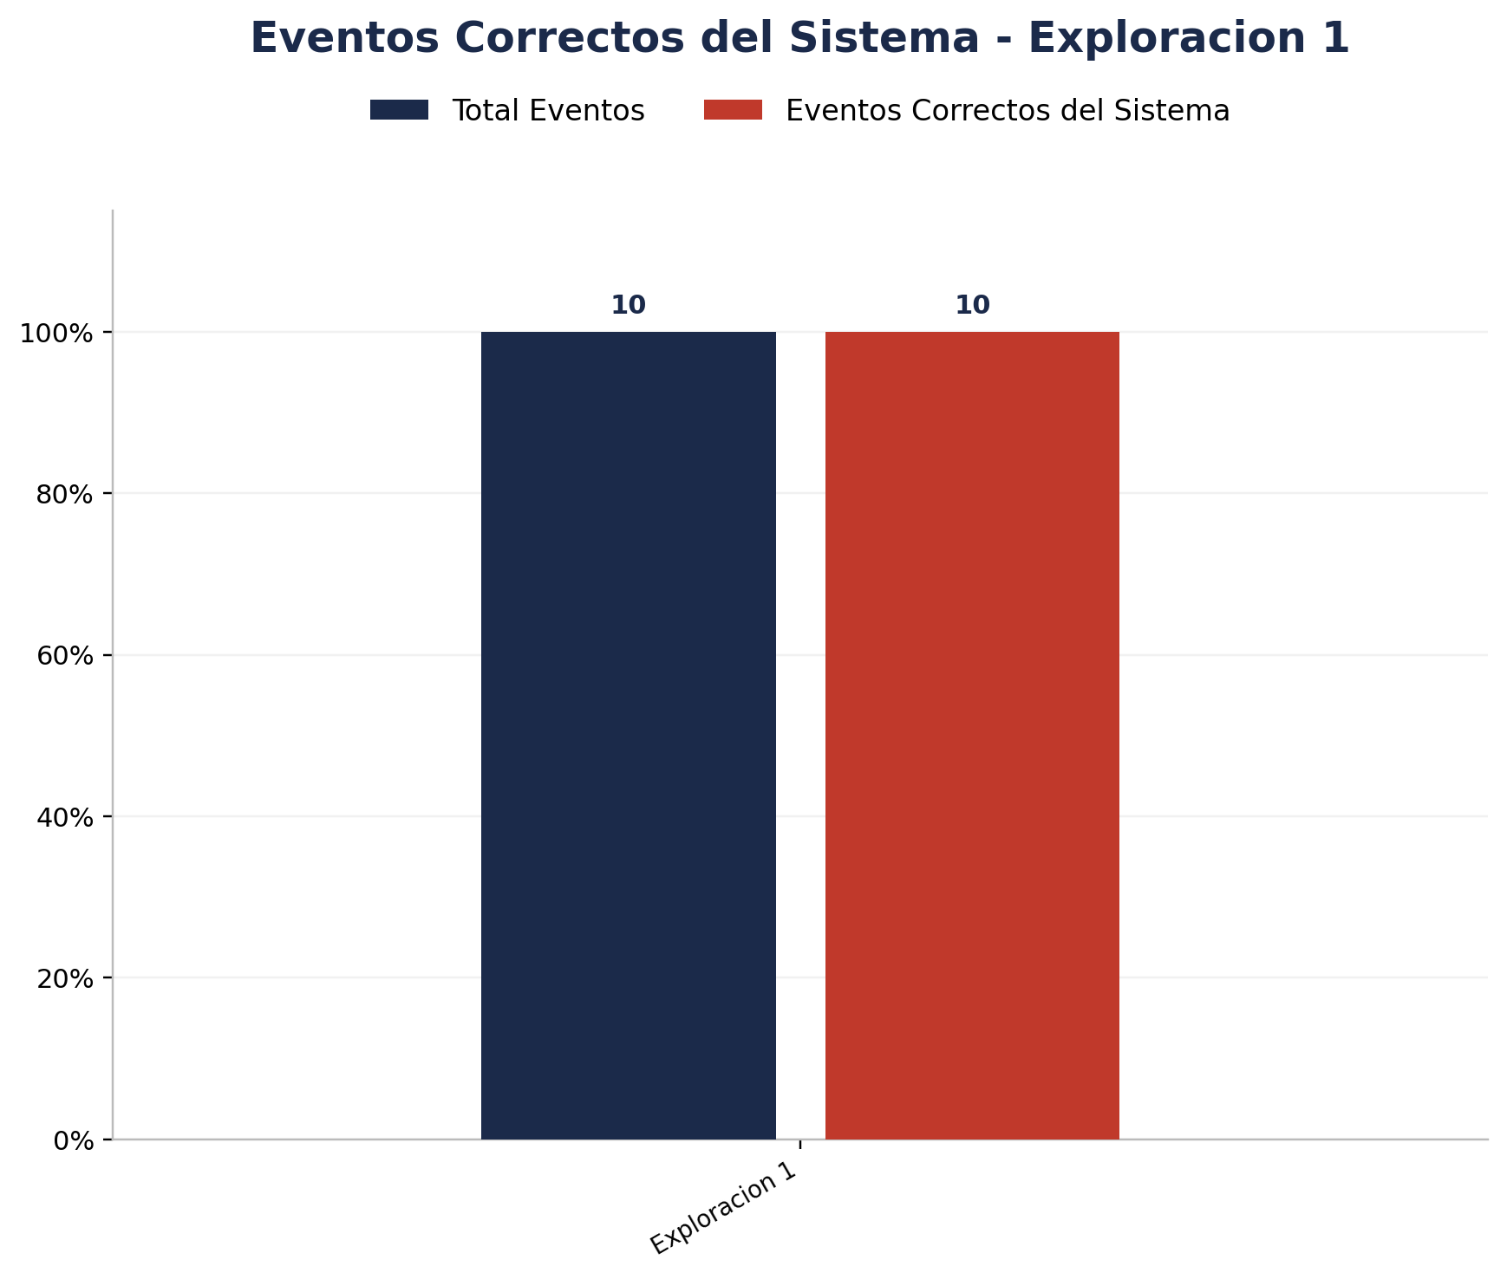
Zona | Total eventos | Eventos registrados por el sistema | Precision de eventos | Eventos no registrados por el sistema
Exploracion 1 | 10 | 10 | 10 de 10 (100.00%) | 0

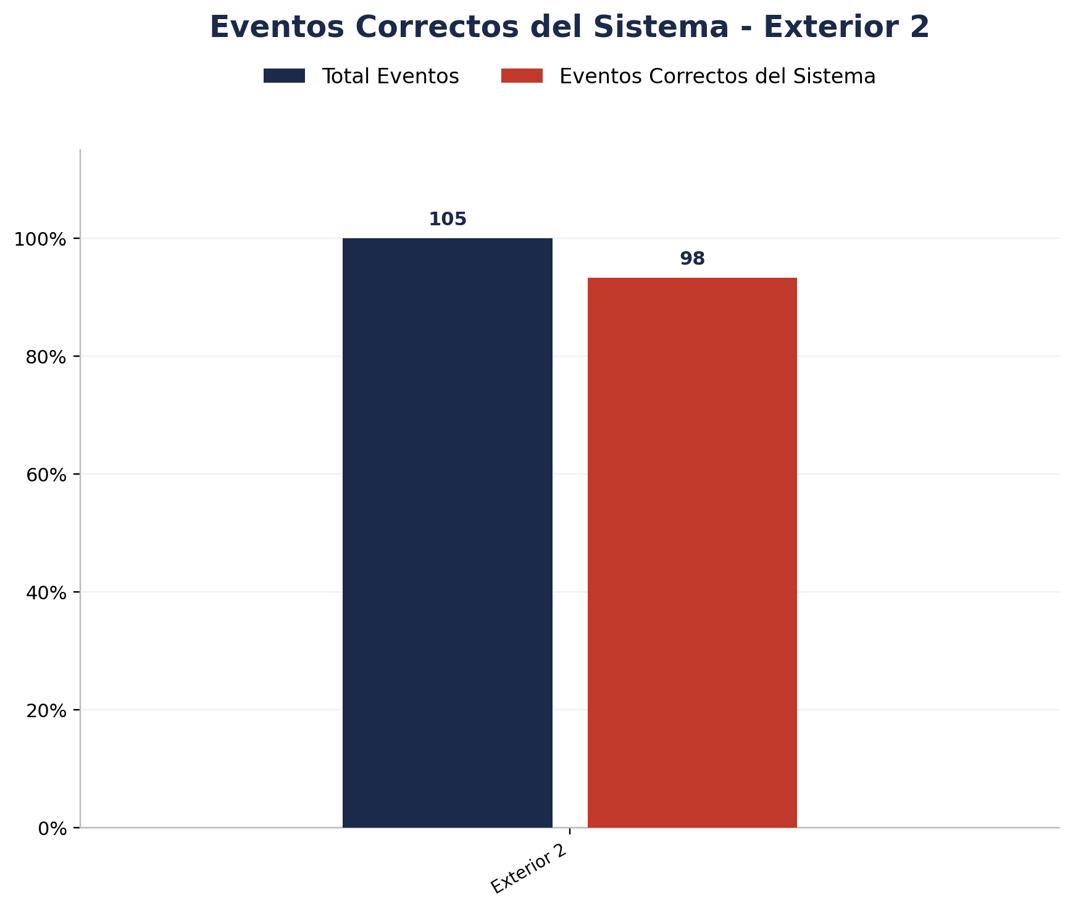
Zona | Total eventos | Eventos registrados por el sistema | Precision de eventos | Eventos no registrados por el sistema
Exterior 2 | 105 | 98 | 98 de 105 (93.33%) | 7

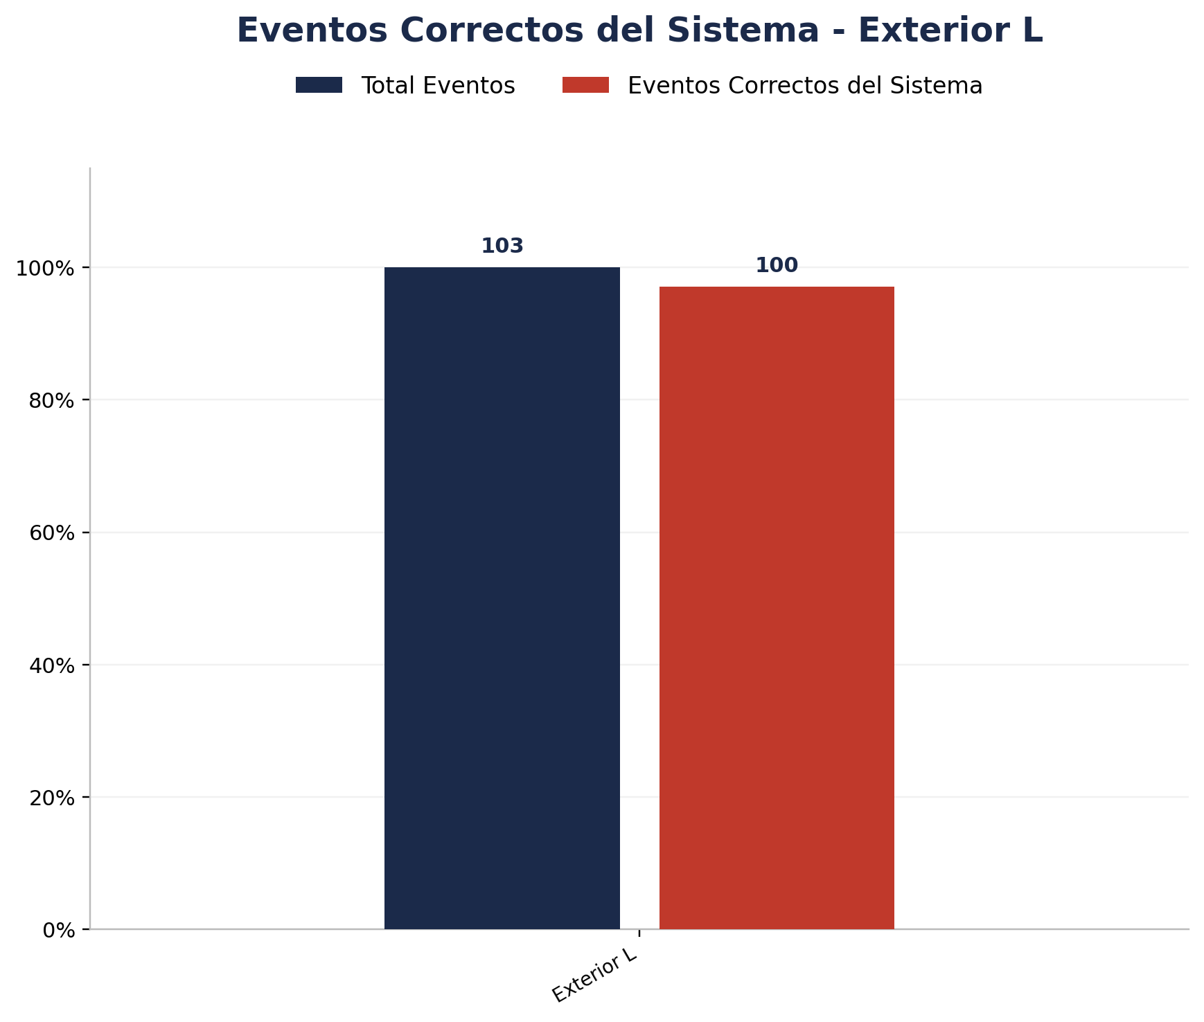
Zona | Total eventos | Eventos registrados por el sistema | Precision de eventos | Eventos no registrados por el sistema
Exterior L | 103 | 101 | 100 de 103 (97.09%) | 2

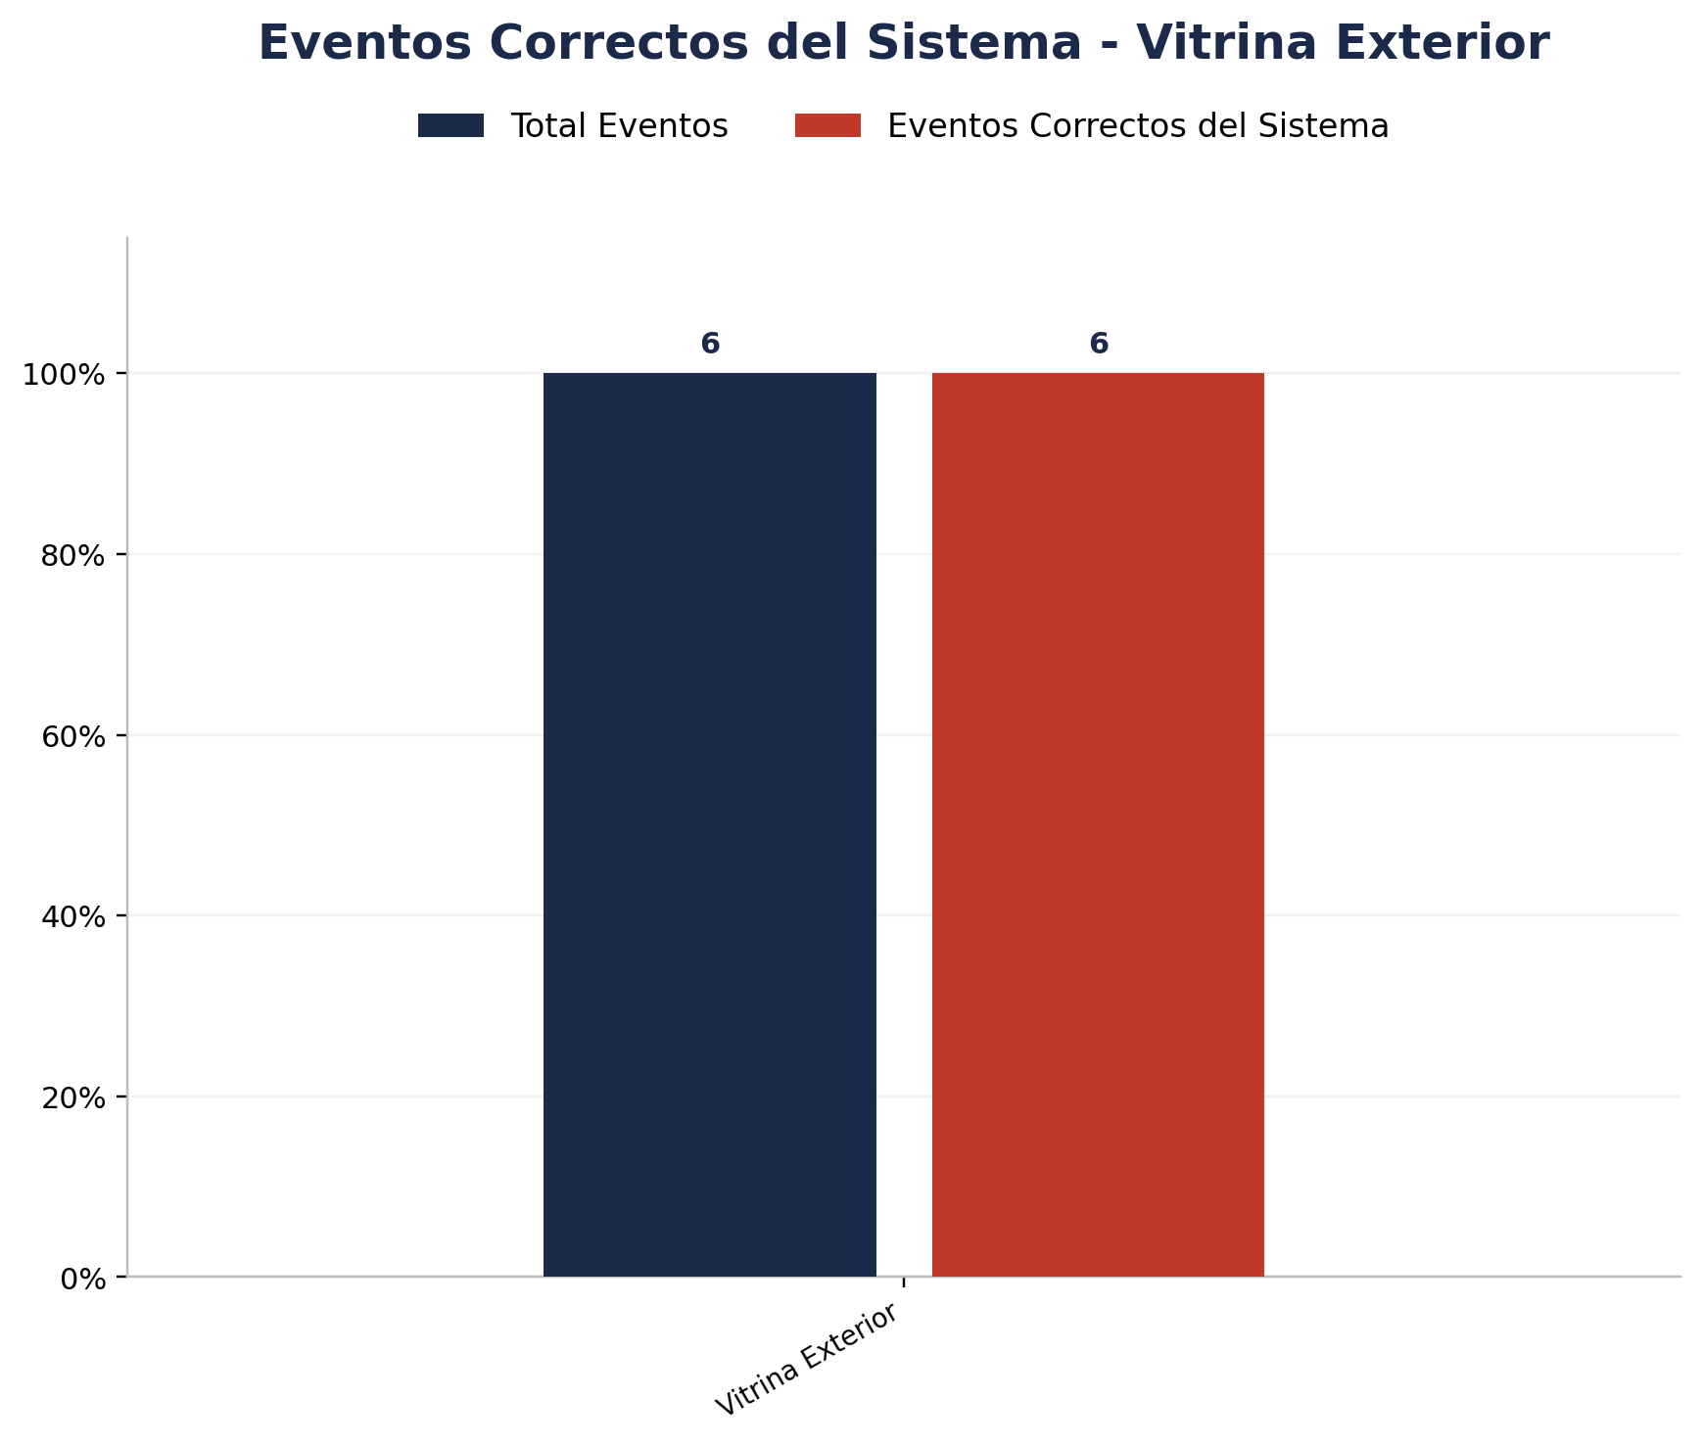
Zona | Total eventos | Eventos registrados por el sistema | Precision de eventos | Eventos no registrados por el sistema
Vitrina Exterior | 6 | 6 | 6 de 6 (100.00%) | 0


Zona | Total eventos | Eventos registrados por el sistema | Precision de eventos | Eventos no registrados por el sistema
Vitrina Interior | 2 | 2 | 2 de 2 (100.00%) | 0

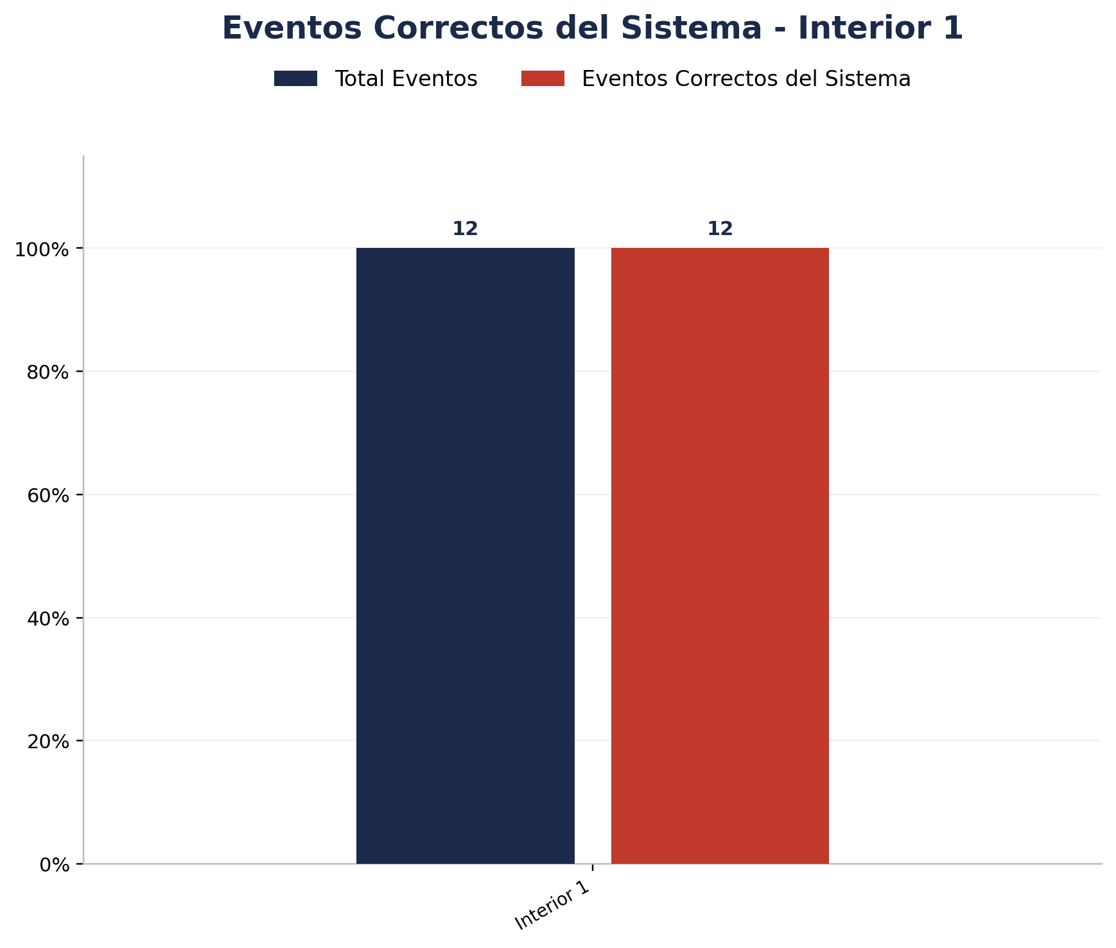
Zona | Total eventos | Eventos registrados por el sistema | Precision de eventos | Eventos no registrados por el sistema
Interior 1 | 12 | 12 | 12 de 12 (100.00%) | 0

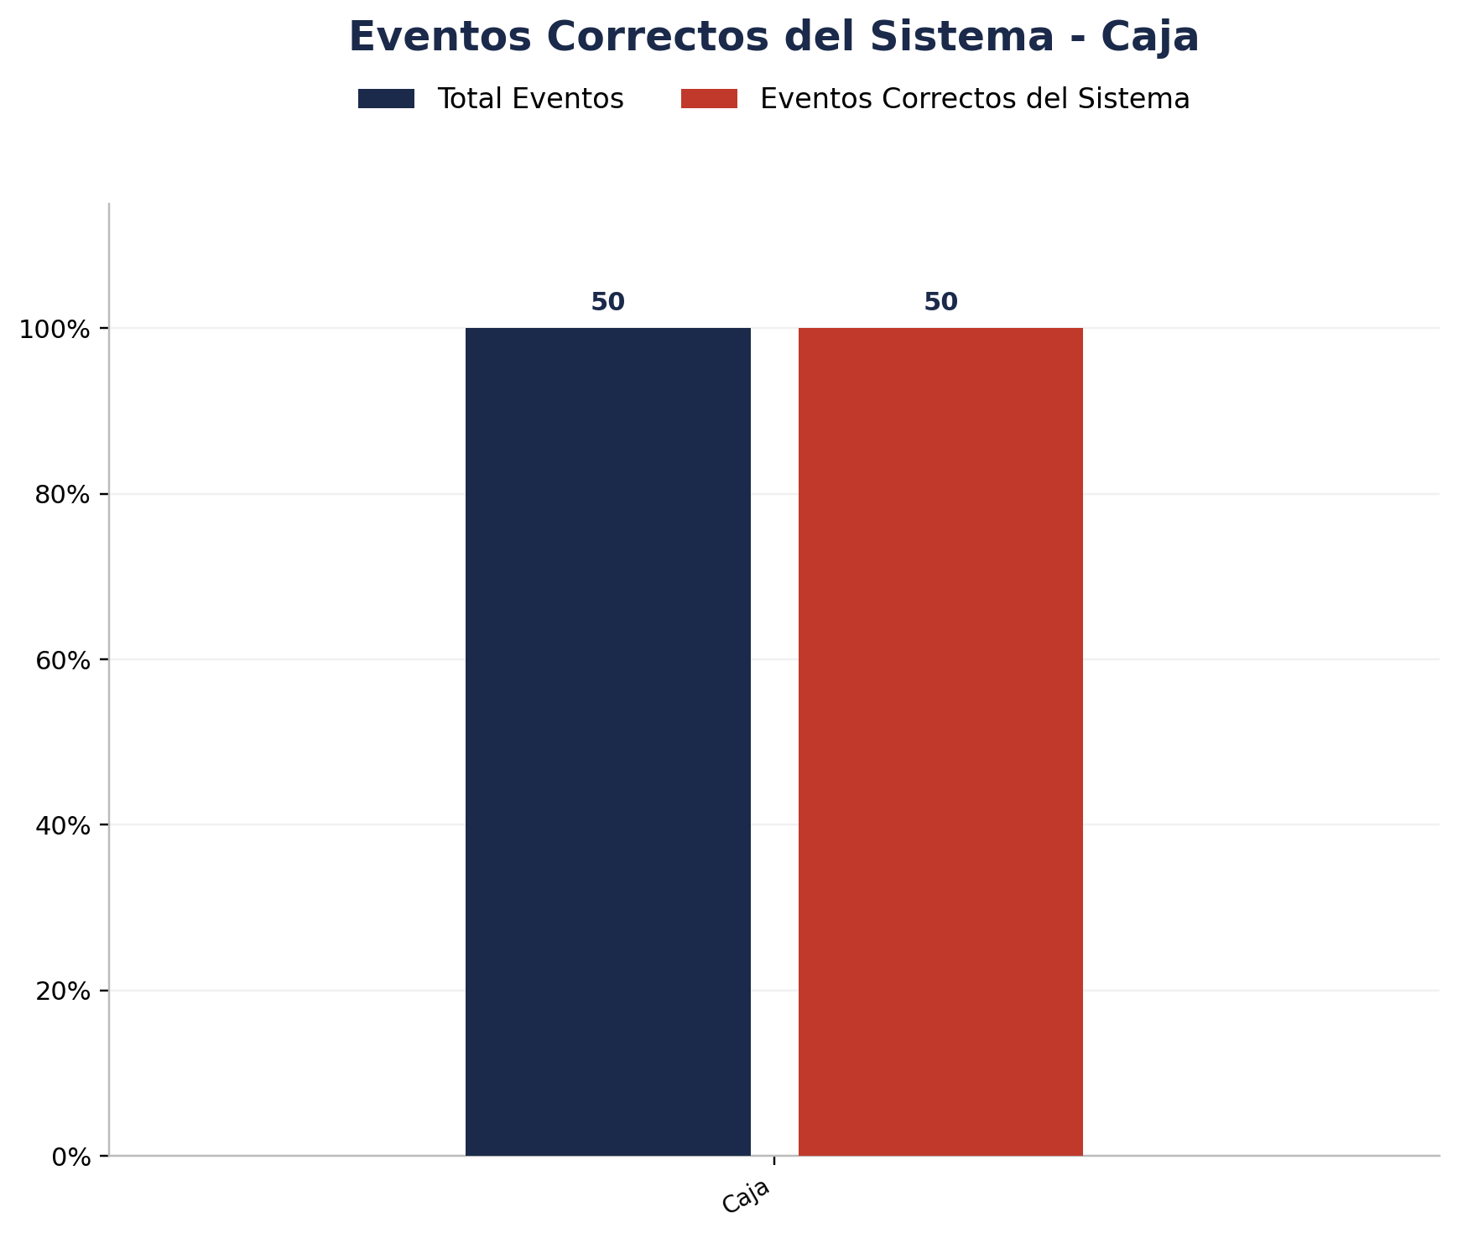
Zona | Total eventos | Eventos registrados por el sistema | Precision de eventos | Eventos no registrados por el sistema
Caja | 50 | 50 | 50 de 50 (100.00%) | 0

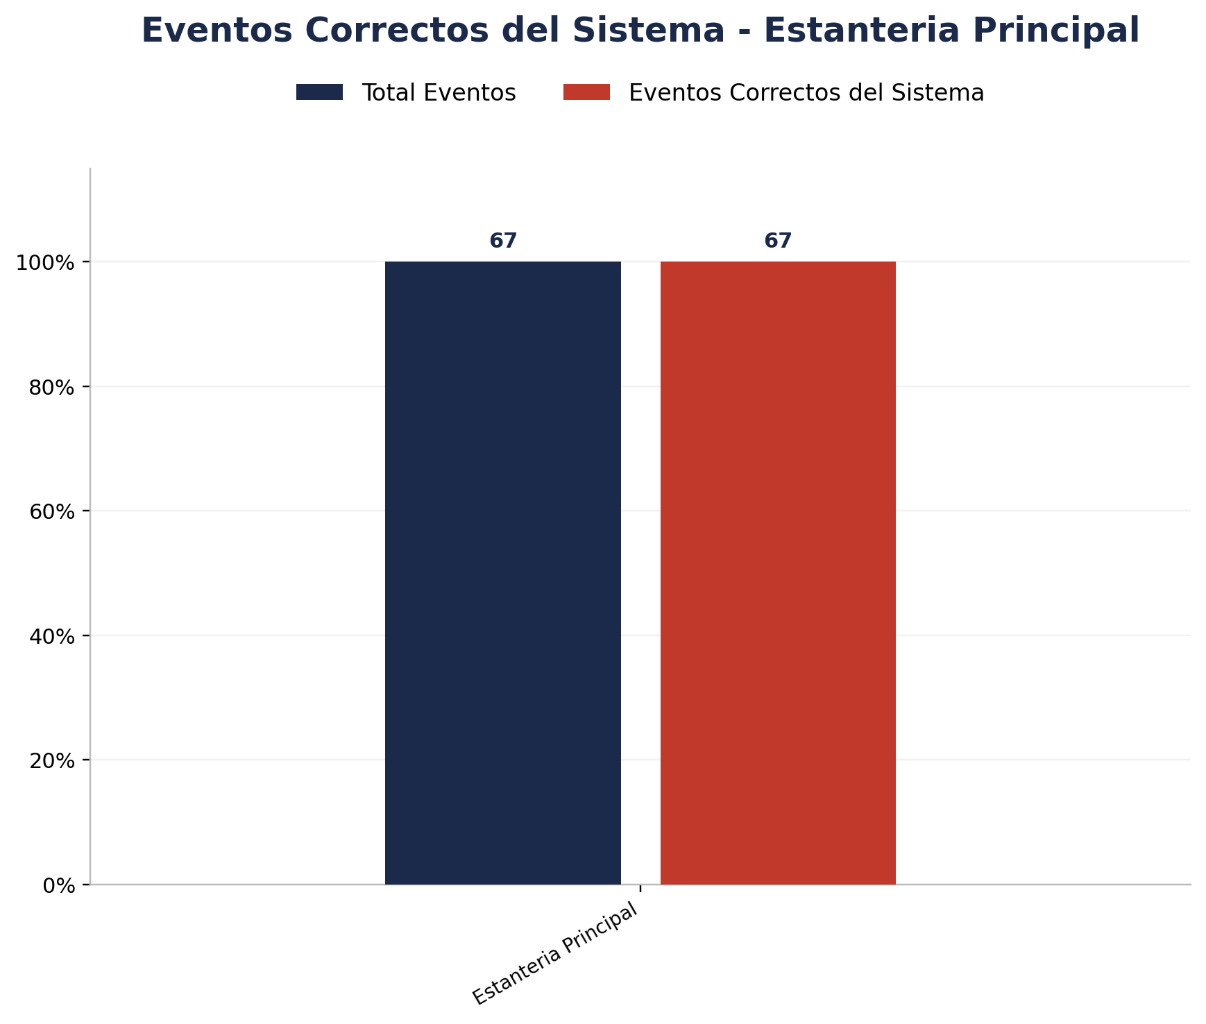
Zona | Total eventos | Eventos registrados por el sistema | Precision de eventos | Eventos no registrados por el sistema
Estanteria Principal | 67 | 67 | 67 de 67 (100.00%) | 0

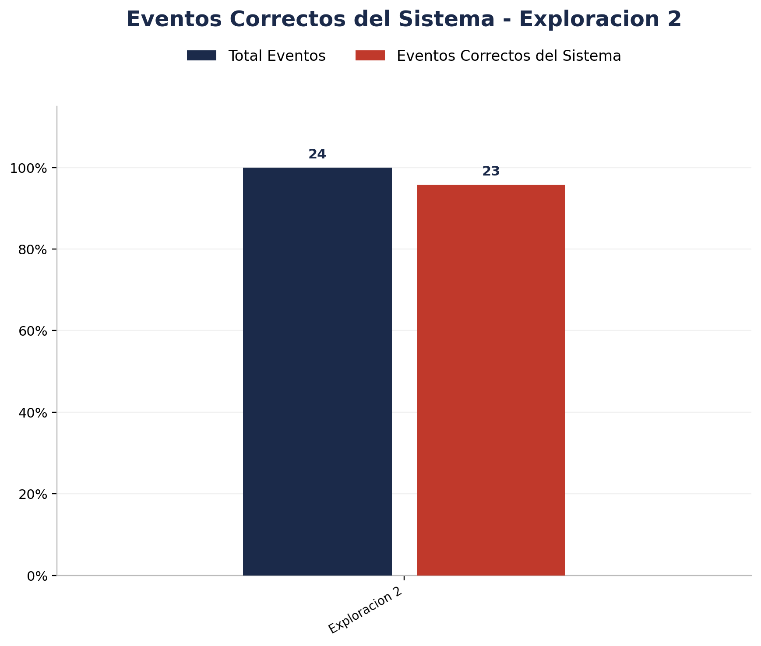
Zona | Total eventos | Eventos registrados por el sistema | Precision de eventos | Eventos no registrados por el sistema
Exploracion 2 | 24 | 24 | 23 de 24 (95.83%) | 0


Zona | Total eventos | Eventos registrados por el sistema | Precision de eventos | Eventos no registrados por el sistema
Exploracion 3 | 22 | 22 | 21 de 22 (95.45%) | 0


Zona | Total eventos | Eventos registrados por el sistema | Precision de eventos | Eventos no registrados por el sistema
Estanteria Posterior | 7 | 7 | 7 de 7 (100.00%) | 0


Zona | Total eventos | Eventos registrados por el sistema | Precision de eventos | Eventos no registrados por el sistema
Interior 2 | 28 | 28 | 28 de 28 (100.00%) | 0

Analisis de Unknowns
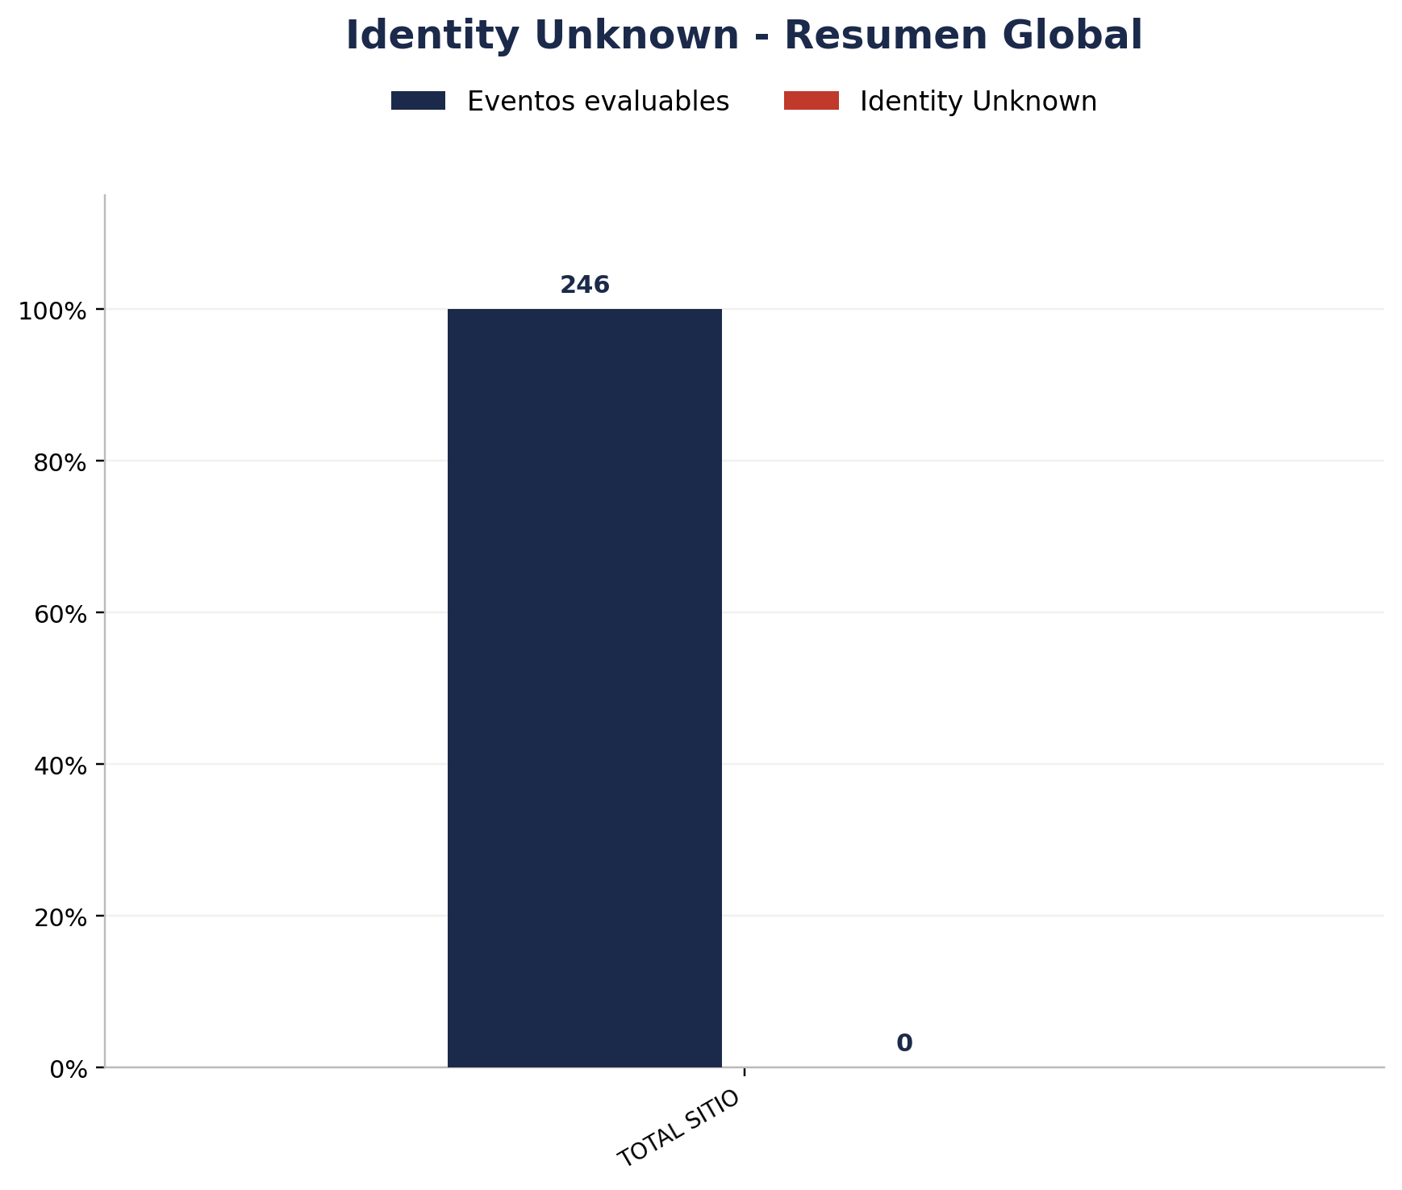
Zona | Eventos Registrados por el Sistema | Identity Unknown | % Identity Unknown
TOTAL | 445 | 0 | 0.00%

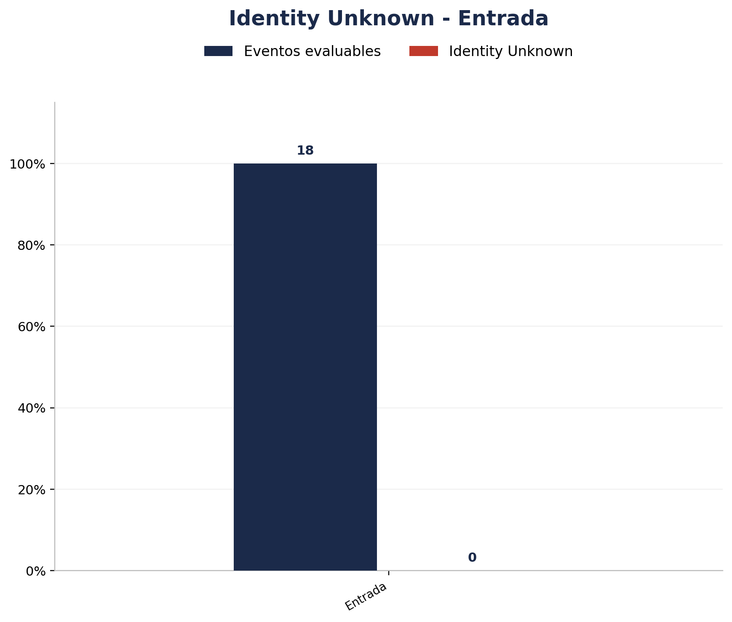
Zona | Eventos Registrados por el Sistema | Identity Unknown | % Identity Unknown
Entrada | 18 | 0 | 0.00%

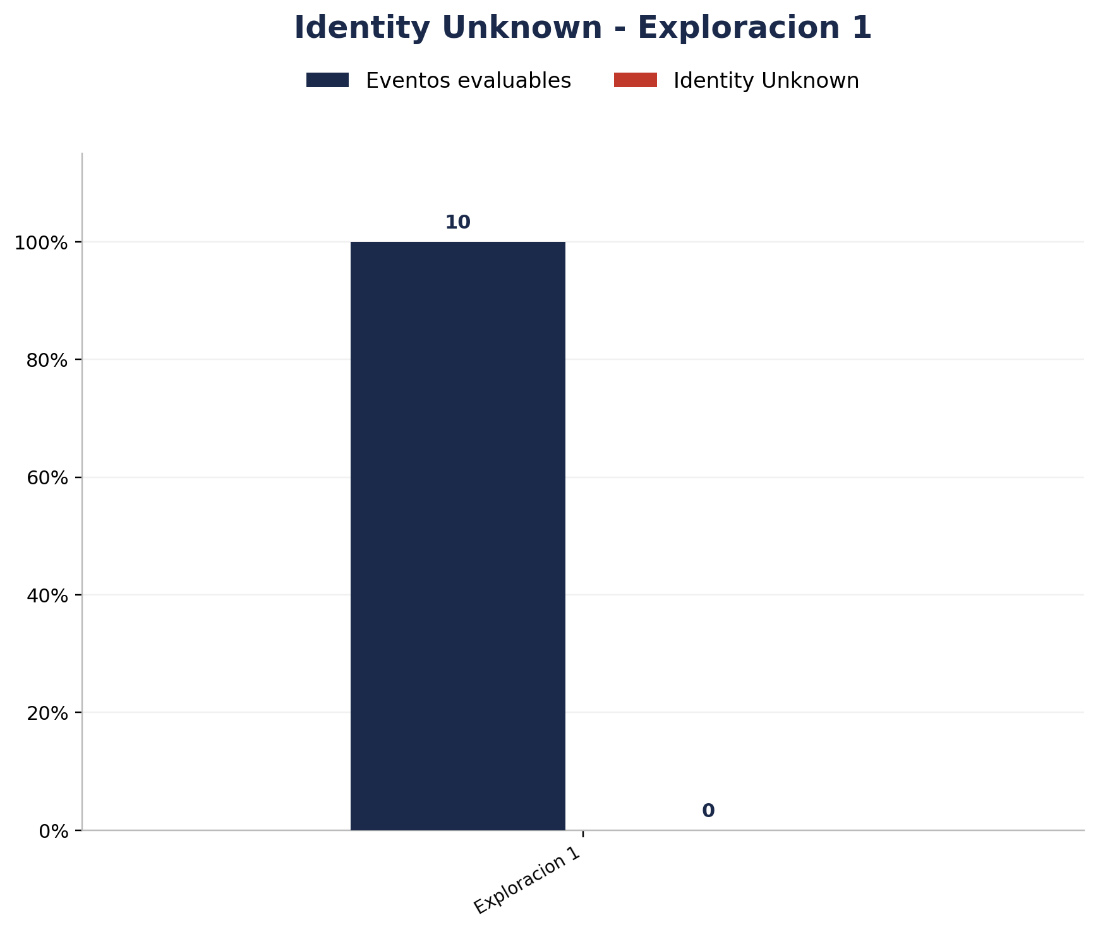
Zona | Eventos Registrados por el Sistema | Identity Unknown | % Identity Unknown
Exploracion 1 | 10 | 0 | 0.00%


Zona | Eventos Registrados por el Sistema | Identity Unknown | % Identity Unknown
Vitrina Exterior | 6 | 0 | 0.00%


Zona | Eventos Registrados por el Sistema | Identity Unknown | % Identity Unknown
Vitrina Interior | 2 | 0 | 0.00%


Zona | Eventos Registrados por el Sistema | Identity Unknown | % Identity Unknown
Interior 1 | 12 | 0 | 0.00%

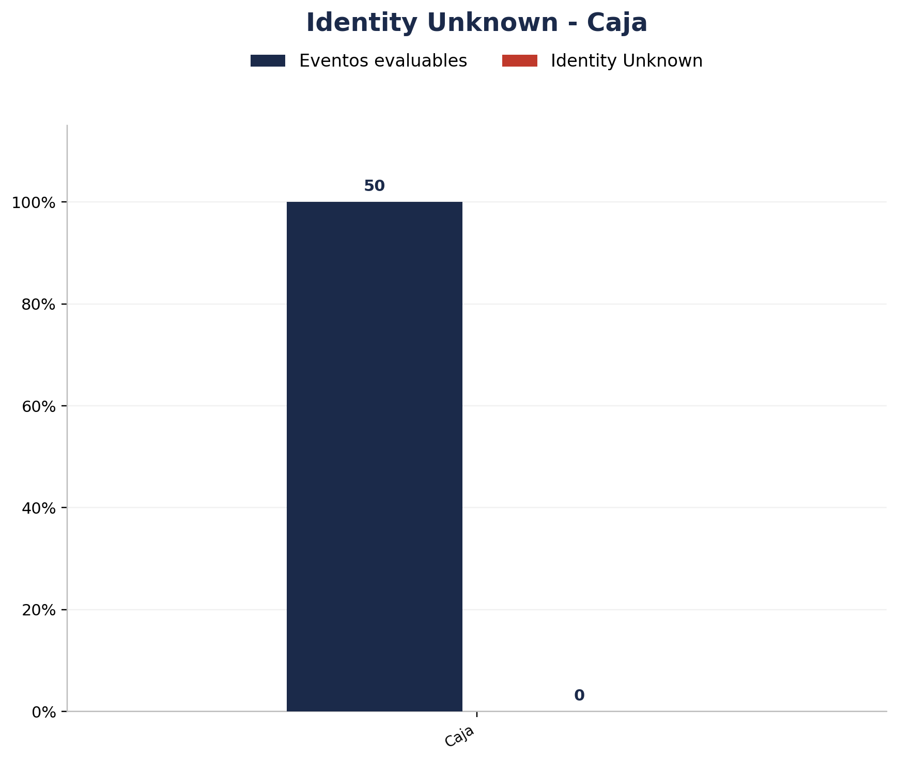
Zona | Eventos Registrados por el Sistema | Identity Unknown | % Identity Unknown
Caja | 50 | 0 | 0.00%

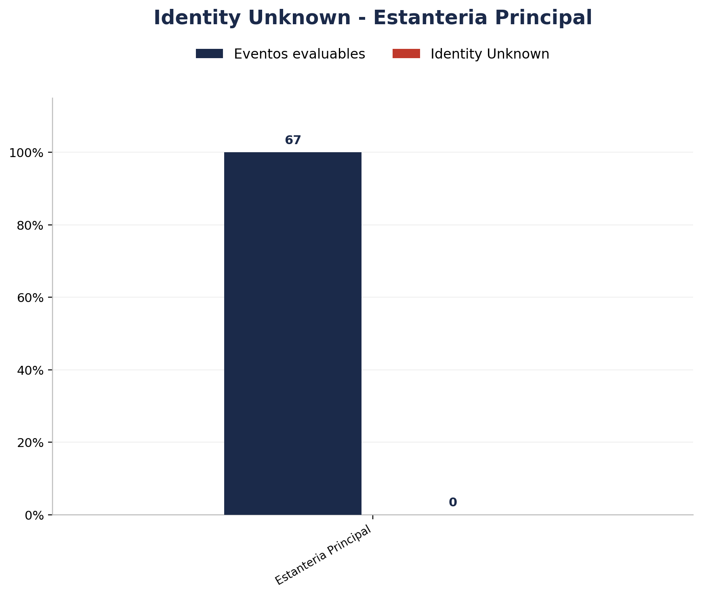
Zona | Eventos Registrados por el Sistema | Identity Unknown | % Identity Unknown
Estanteria Principal | 67 | 0 | 0.00%


Zona | Eventos Registrados por el Sistema | Identity Unknown | % Identity Unknown
Exploracion 2 | 24 | 0 | 0.00%


Zona | Eventos Registrados por el Sistema | Identity Unknown | % Identity Unknown
Exploracion 3 | 22 | 0 | 0.00%


Zona | Eventos Registrados por el Sistema | Identity Unknown | % Identity Unknown
Estanteria Posterior | 7 | 0 | 0.00%


Zona | Eventos Registrados por el Sistema | Identity Unknown | % Identity Unknown
Interior 2 | 28 | 0 | 0.00%

